Estadísticas
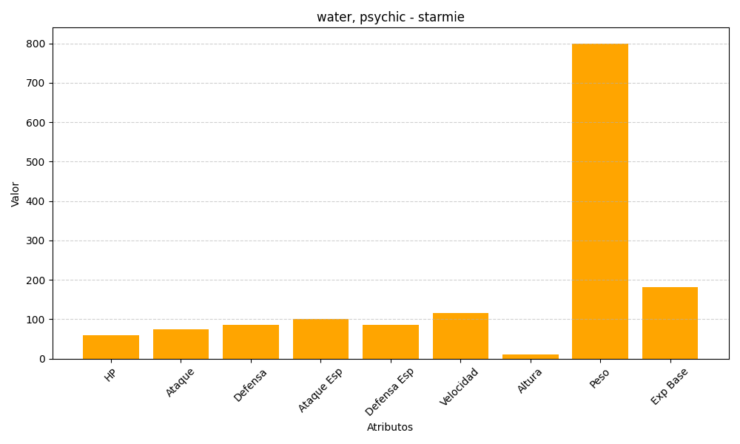
ID | Nombre | Tipo | HP | Ataque | Defensa | Ataque Especial | Defensa Especial | Velocidad | Altura | Peso | Experiencia Base
121 | starmie | water, psychic | 60 | 75 | 85 | 100 | 85 | 115 | 11 | 800 | 182

